Estrategia de pruebas
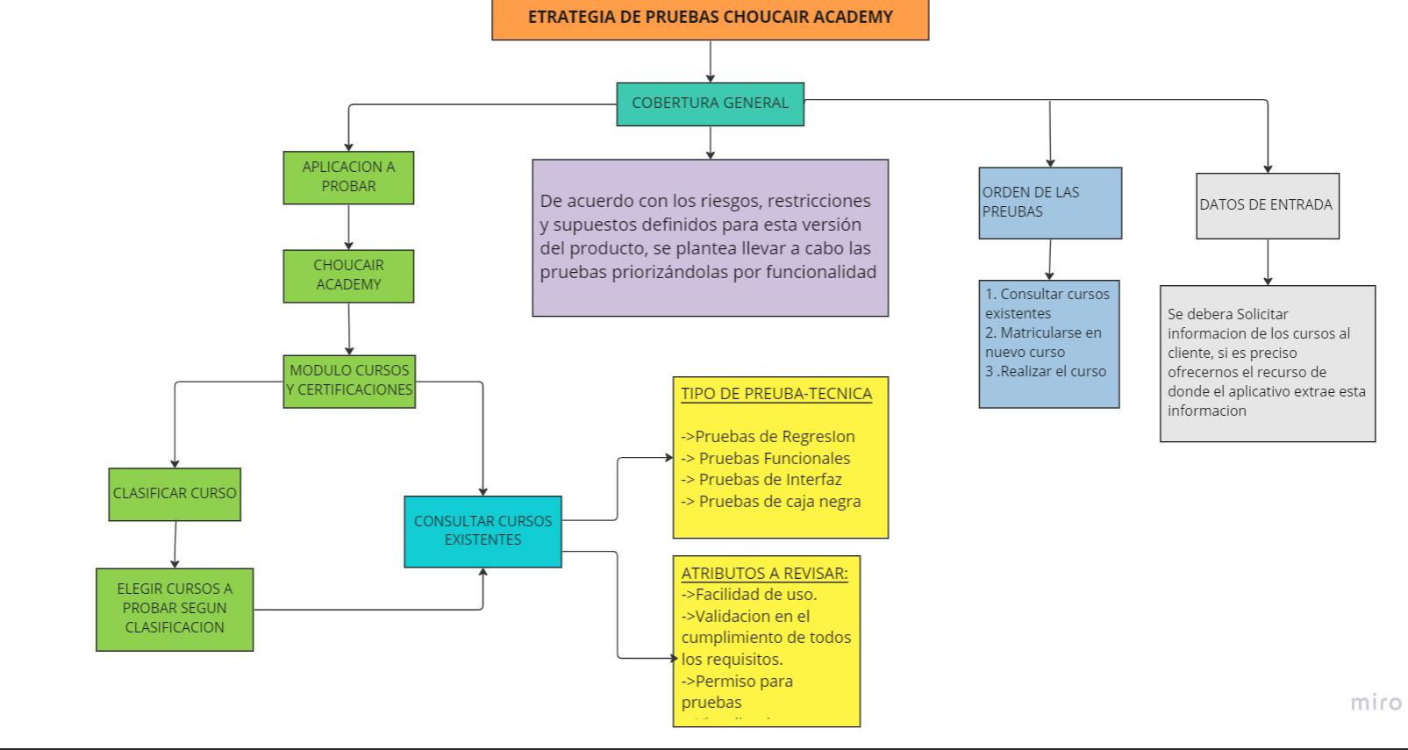

Reporte issue
Para el tema de las ISSUES de acuerdo lo que se charle con el cliente el registro de las respectivas incidencias se podria hacer via correo, drive compartido por el cliente, o en alguna plataforma como JIRA o Azure Devops, en todo caso en cualquier escenario la issue se debe reportar y debe contener como minimo la siguiente infromacion:

REPORTE ISSUES
DIRIGIADO A. | Equipo desarollo
COPIA A: | Equipo Tester, PO, lider de proyecto
NOMBRE ISSUE | Radicado : Curso java sin imagen | Se le da un mombre a la incidencia
DESCRIPCION GENERAL | Se probo el aplicativo CHOUCAIR ACADEMY en el modulo Cursos y certificaciones en ambiente de calidad y se evidencio que al consultar el curso de Java este no presenta la imagen principal del curso | Se hara un resumen de la prueba hecha y la no confomridad o hallazgo encontrado
CRITICIDAD | Media | De acuerdo a la criticidad del evento se dara un status de: Alta-media.baja
AMBIENTE: | Calidad
PLATAFOMA | CHOUCAIR ACADEMY | Se indicara en que platafroma se presento la novedad
MODULO | Cursos y Certificaciones | Se indicara en que platafroma se presento la novedad
ESTADO: | Reportado
ADJUNTOS | Imagen | Se adjunta imagen del error

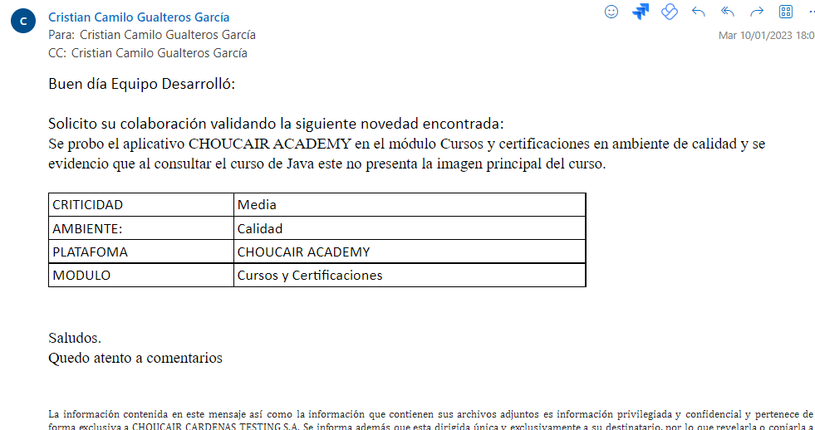

Seguimiento: Se debe realizar un seguimiento de la incidencia, se debe acordar con el cliente, dev, PO o lider del proyecto el tiempo limite para solventar la novedad, de acuerdo a ese analisis podemos hacer un recordatorio el dia de la fecha acordada, si no llegase haber una solucion se hara un recordatorio y se informara el desface para el proyecto debido a la novedad presentada.

